Баг репорты
Проект | Веб-платформа для творчества Canva
Автор | Кузнецова Е.С.
Окружение | MacOS 12.2.1 Safari 15.3

№ п/п | Название | Шаги | ОР | ФР | Серьезность | Аттач
1 | Авторизация через Facebook недоступна | Предусловие: вход на сайт canva.com не выполнен, открыта главная страница сайта 1. В правом верхнем углу нажать на серую кнопку "Войти" 2. Нажать на кнопку "Войти через Facebook" | В новом окне браузера открывается www.facebook.ru на странице авторизации | В новом окне браузера появляется надпись "Safari не может открыть страницу" | Major | 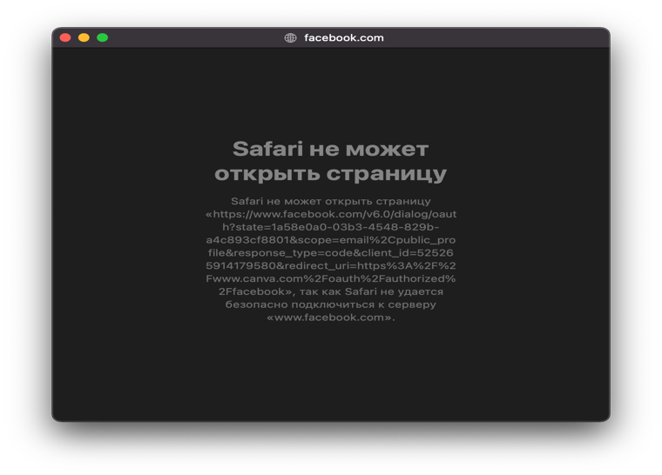
2 | Регистрация через Facebook недоступна | Предусловие: вход на сайт canva.com не выполнен, открыта главная страница сайта 1. В правом верхнем углу нажать на серую кнопку "Зарегистрироваться" 2. Нажать на кнопку "Войти через Facebook" | В новом окне браузера открывается www.facebook.ru на странице авторизации | В новом окне браузера появляется надпись "Safari не может открыть страницу" | Major | 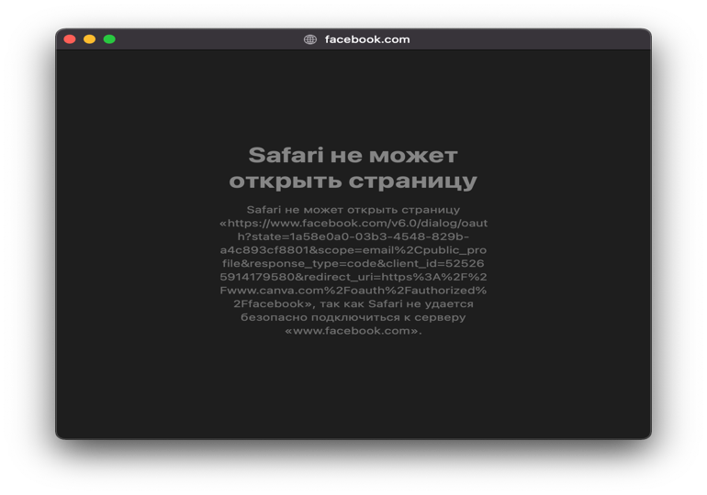
3 | Не умещается текст на кнопку входа с помощью учетной записи Microsoft | Предусловие: вход на сайт canva.com не выполнен, открыта главная страница сайта 1. В правом верхнем углу нажать на серую кнопку "Войти" 2. Нажать на кнопку "Посмотреть другие варианты" | Надпись на кнопке умещается в границах кнопки | Пользователью доступна только часть надписи "Продолжить с помощью учетно" | Minor
4 | Не умещается текст на кнопку входа с помощью учетной записи Clever | Предусловие: вход на сайт canva.com не выполнен, открыта главная страница сайта 1. В правом верхнем углу нажать на серую кнопку "Войти" 2. Нажать на кнопку "Посмотреть другие варианты" | Надпись на кнопке умещается в границах кнопки | Пользователью доступна только часть надписи "Продолжить с учетной записью"" | Minor
5 | Не работает авторизация по номеру телефона | Предусловие: вход на сайт canva.com не выполнен, открыта главная страница сайта 1. В правом верхнем углу нажать на серую кнопку "Войти" 2. Нажать на кнопку "Посмотреть другие варианты" 3. Нажать на кнопку "Войти с номером телефона" 4. В поле для ввода номера телефона ввести зарегистрированный номер телефона | Происходит автоматический переход на главную страницу canva.com, справа вверху отображается аватар личного кабинета, левее от кнопки "Создать дизайн" появляется кнопка "Настройки учетной записи" | Появляется надпись: "Не удалось найти учетную запись по указанному номеру телефона. Зарегистрироваться" на красном фоне | Major
6 | Не работает регистрация по номеру телефона при попытке входа по незарегистрированному номеру телефона | Предусловие: вход на сайт canva.com не выполнен, открыта главная страница сайта 1. В правом верхнем углу нажать на серую кнопку "Войти" 2. Нажать на кнопку "Посмотреть другие варианты" 3. Нажать на кнопку "Войти с номером телефона" 4. В поле для ввода номера телефона ввести незарегистрированный номер телефона 5. Появилась надпись: "Не удалось найти учетную запись по указанному номеру телефона. Зарегистрироваться" на красном фоне, где "Зарегистрироваться" является ссылкой 6. Нажать на ссылку "Зарегистрироваться" | Происходит автоматический переход к окну регистрации по номеру телефона | Происходит переход на окно выбора другого способа входа | Major
7 | Выбор региона номера телефона на странице входа не влияет на формат номера | Предусловие: вход на сайт canva.com не выполнен, открыта главная страница сайта 1. В правом верхнем углу нажать на серую кнопку "Войти" 2. Нажать на кнопку "Посмотреть другие варианты" 3. Нажать на кнопку "Войти с номером телефона" 4. В правой части поля для ввода номера телефона из выпадающего меню выбрать страну, например, Германию | При выборе региона появляется код номера телефона (+49 для Германии) | Выбор страны не влияет на формат номера, можно ввести российский номер | Minor | 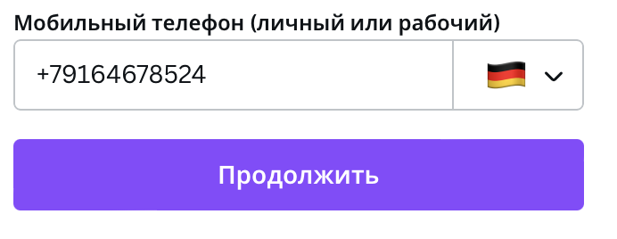
8 | Не определяется регион номера телефона на странице входа при вводе кода номера телефона | Предусловие: вход на сайт canva.com не выполнен, открыта главная страница сайта 1. В правом верхнем углу нажать на серую кнопку "Войти" 2. Нажать на кнопку "Посмотреть другие варианты" 3. Нажать на кнопку "Войти с номером телефона" 4. Ввести номер телефона любой страны, например, Греции (+30) | При введении номера телефона автоматически определяется регион | Введение номера телефона с кодом, отличающимся от российского не вызывает смену региона в выпадающем меню | Minor | 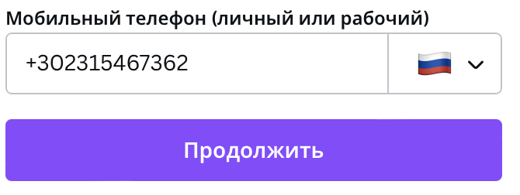
9 | Блок "Экономьте время и деньги на оформление этикетки" написан на английском языке | Предусловие: вход на сайт canva.com не выполнен, открыта главная страница сайта 1. Перейти по адресу https://www.canva.com/ru_ru/sozdat/etiketka/ 2. Проверить наполнение страницы | Наполнение страницы соответствует макету | Блок "Экономьте время и деньги на оформление этикетки" не переведен с английского языка на русский | Trivial | 
10 | Повторяется название кнопки "Открытки" в выпадающем меню "Возможности" в шапке сайта | 1. Перейти по адресу https://www.canva.com/ru_ru/ 2. Проверить выпадающее меню "Возможности" | Выпадающее меню "Возможности" соответствует макету | В выпадающем меню "Возможности" в подразделе "Печать" две кнопки с одинаковым названием "Открытки" из которых верхняя (см. аттач) ведет на страницу с почтовыми открытками, а нижняя – с поздравительными | Trivial | 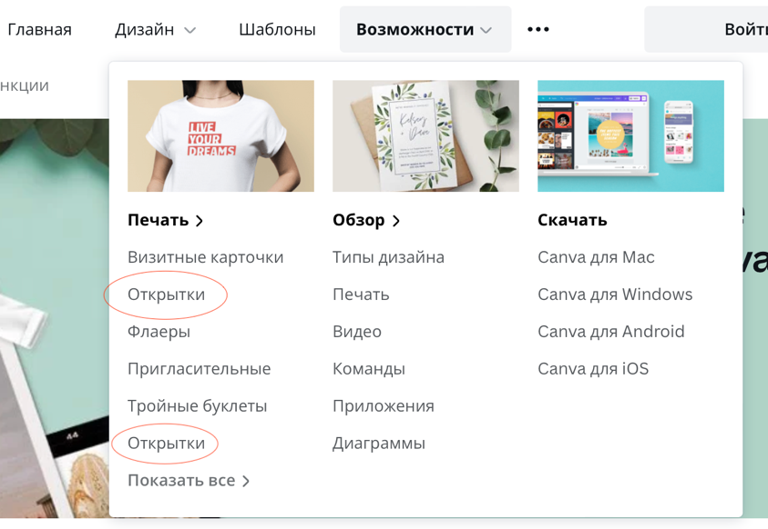
11 | Кнопка "Тарифы" в шапке сайта и кнопка из подпункта "Бесплатный" в меню "Тарифы" ведут на одну страничку | 1. Перейти по адресу https://www.canva.com/ru_ru/ 2. Проверить выпадающее меню "Тарифы" | Выпадающее меню "Тарифы" соответствует ТЗ | Кнопка "Тарифы" в шапке сайта ведет на страницу https://www.canva.com/ru_ru/tseny/ Кнопка "Бесплатный" из выпадающего меню "Тарифы" ведет туда же | Trivial
12 | Логотип Canva на странице "Тарифы" не кликабельный | 1. Перейти по адресу https://www.canva.com/ru_ru/tseny/ 2. Проверить наполнение страницы | Переход по логотипу Canva со всех страниц ведет на главную страницу https://www.canva.com/ru_ru/ | Логотип Canva не кликабельный | Trivial
13 | Цена за покупку подписки Canva Pro за команду от 6 до 500 человек неверно рассчитывается на странице покупки | Предусловие: выполнен вход на сайт canva.com, открыта главная страница сайта 1. Нажать на кнопку "Тарифы" в шапке сайта 2. В блоке "Сколько человек в вашей команде" выбрать 25 3. В блоке "Canva Pro", выделенном желтым заголовком "лучший выбор" выбрать переключателем ежемесячную оплату 4. Нажать на фиолетовую кнопку "Получить 30 дней в подарок" 5. Убедиться в том, что радиобаттон установлен напротив "Помесячно" и сумма ежемесячного платежа соответствует рассчитанному на предыдущей странице (для 25 человек это 5899 р). Нажать на кнопку "Далее" | Происходит переход на новую страницу, где всю левую сторону занимает картинка с рекламой сервиса Canva Pro, а справа предложен еще раз выбор условий подписки и ниже кнопка "Далее" | Происходит переход на новую страницу, где предложен еще раз выбор условий подписки, где радиобаттон установлен на оплату за год за команду из 1-5 человек | Critical | 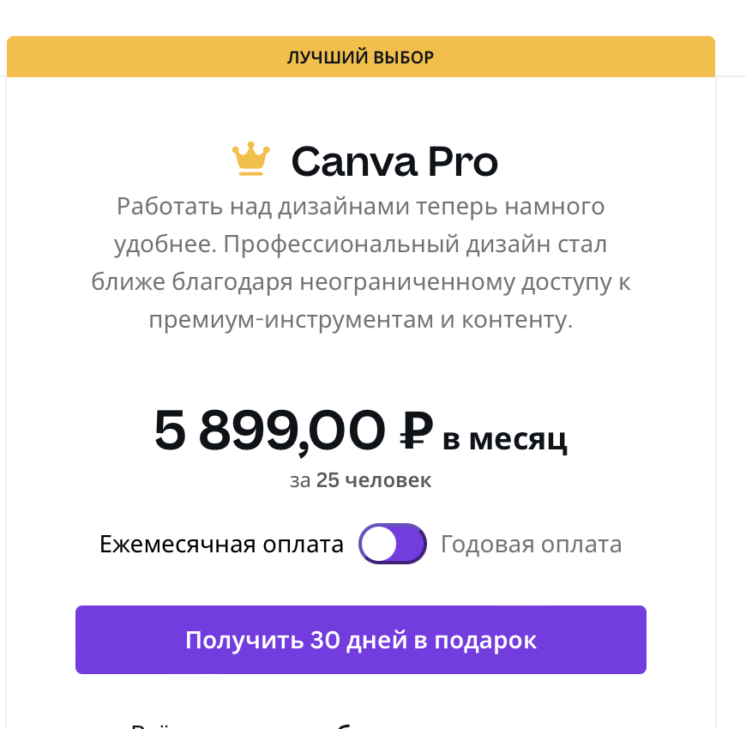 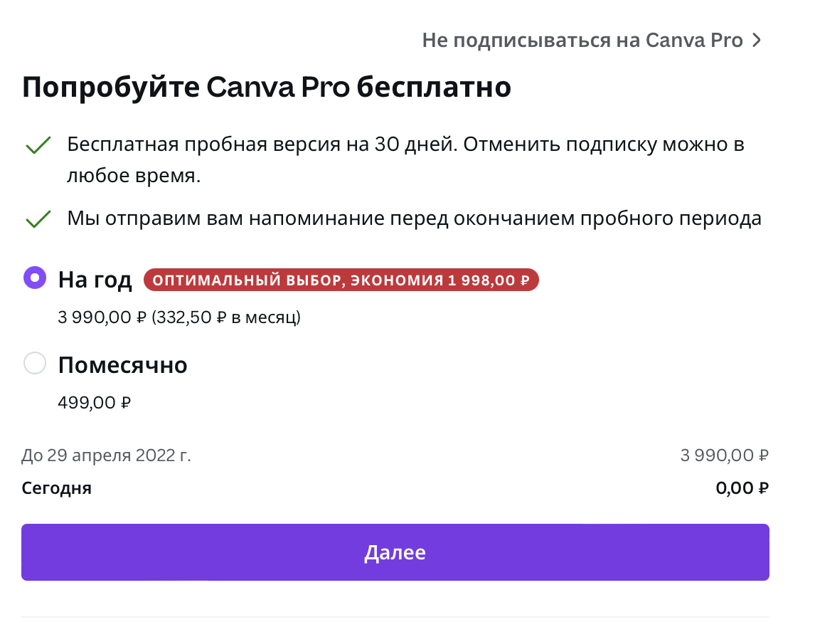
14 | Стирается введенное число при введении буквы/символа в поле "Другое" в блоке "Сколько человек в вашей команде" | Предусловие: выполнен вход на сайт canva.com, открыта главная страница сайта 1. Нажать на кнопку "Тарифы" в шапке сайта 2. В блоке "Сколько человек в вашей команде" выбрать кнопку "Другое" 3. Ввести число (от 1 до 999) и символ/букву (например, 45е) | В поле ввода отображается только цифра (45) | Содержимое поля стирается полностью | Trivial
15 | Нарушена верстка страницы "Что нового" | Предусловие: вход на сайт canva.com не выполнен, открыта главная страница сайта 1. Перейти по адресу https://www.canva.com/ru_ru/obnovleniya/ 2. Проверить наполнение страницы | Страница соответствует макету | Наполнение страницы частично на английском языке, отсутствует верстка | Trivial | 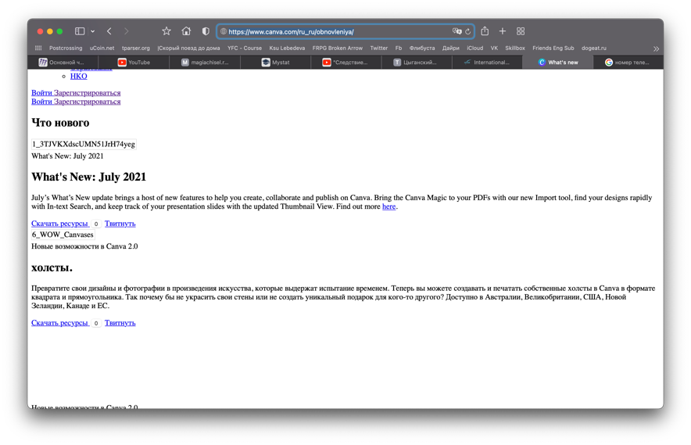
16 | Переход по кнопке Instagram невозможен | Предусловие: вход на сайт canva.com не выполнен, открыта главная страница сайта 1. В подвале сайта нажать на кнопку "Instagram" | В новом окне браузера роисходит переход на страницу https://instagram.com/canva | В новом окне браузера появляется надпись "Safari не может открыть страницу" | Trivial | 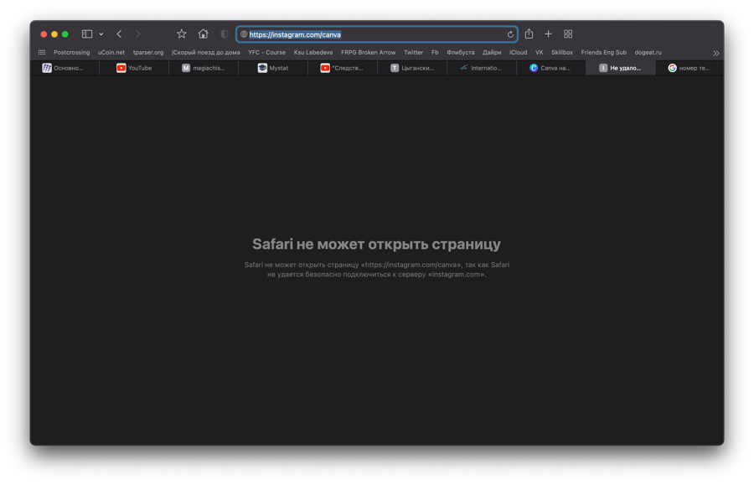
17 | Переход по кнопке Facebook невозможен | Предусловие: вход на сайт canva.com не выполнен, открыта главная страница сайта 1. В подвале сайта нажать на кнопку "Facebook" | В новом окне браузера роисходит переход на страницу https://www.facebook.com/canva | В новом окне браузера появляется надпись "Safari не может открыть страницу" | Trivial | 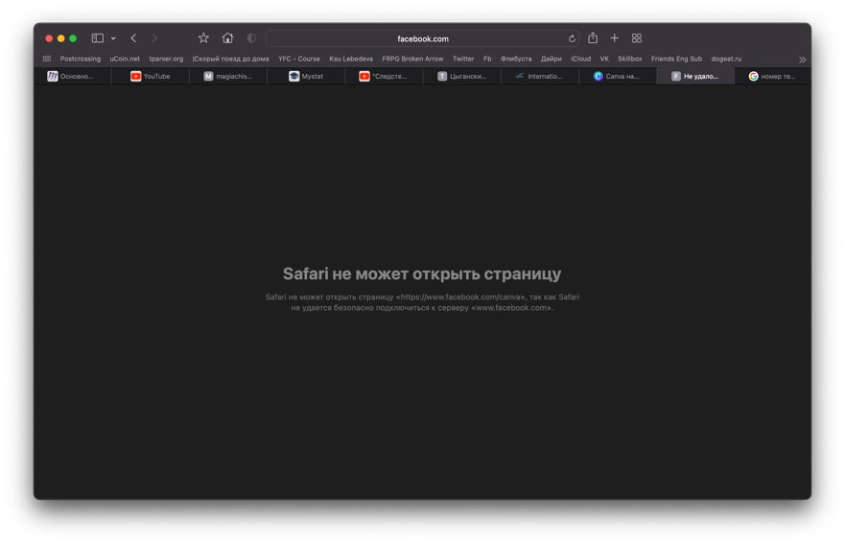
18 | Переход по кнопке Twitter невозможен | Предусловие: вход на сайт canva.com не выполнен, открыта главная страница сайта 1. В подвале сайта нажать на кнопку "Twitter" | В новом окне браузера роисходит переход на страницу https://twitter.com/canva | В новом окне браузера появляется надпись "Safari не может открыть страницу" | Trivial | 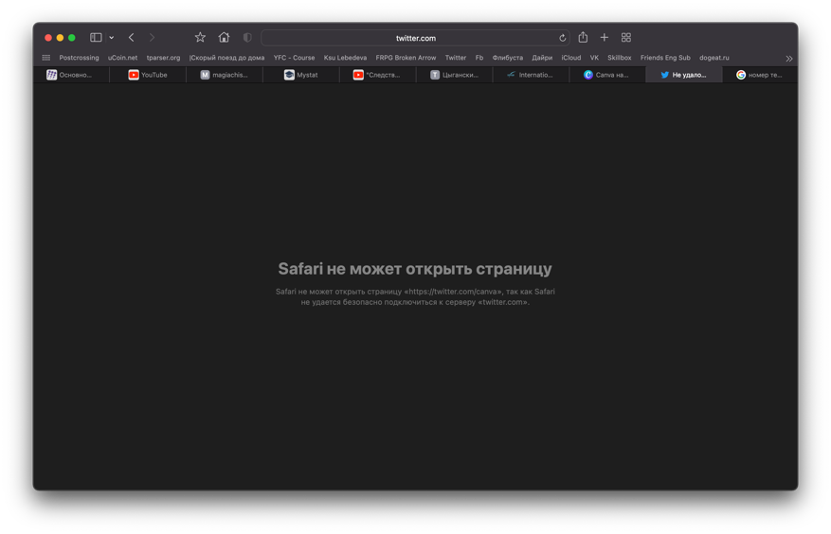
19 | Кнопки Instagram и Facebook должны быть убраны с сайта в соответствии с законодательством РФ | Предусловие: вход на сайт canva.com не выполнен, открыта главная страница сайта | В подвале нет кнопок запрещенных в РФ организаций | В подвале есть кнопки "Instagram" и "Facebook" | Minor
 |  |  |  |  | но приоритет будет high
20 | Неправильное название кнопки "Сроки" в подвале | Предусловие: вход на сайт canva.com не выполнен, открыта главная страница сайта | Подвал соответствует макету | Кнопка "Условия использования" называется "Сроки" | Trivial
21 | Ошибочное название кнопки "Рождественские почтовые открытки" в выпадающем меню "Шаблоны" | Предусловие: выполнен вход на сайт canva.com, открыта главная страница сайта 1. Открыть выпадающее меню "Шаблоны" в шапке сайта | Выпадающее меню "Шаблоны" соответствует макету | Кнопка "Рождественские почтовые открытки" называется "Шаблоны рождественских почтовых открыток" | Minor | 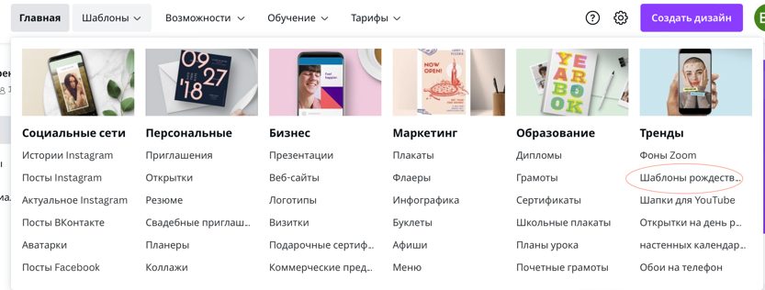
22 | Ошибочное название кнопки "Настенные календари" в выпадающем меню "Шаблоны" | Предусловие: выполнен вход на сайт canva.com, открыта главная страница сайта 1. Открыть выпадающее меню "Шаблоны" в шапке сайта | Выпадающее меню "Шаблоны" соответствует макету | Кнопка "Настенные календари" называется "настенных календарей" | Minor | 

